ejemplo
1) DATOS DE PARTIDA
 | 2004 | 2010 | 2018 | 2020
Consumo energético total (ktep)
TRANSFORMACIÓN ENERGÍA | 6,500 | 7,456 | 7,699 | 6,768
RESIDENCIAL | 9,560 | 13,117 | 14,112 | 13,605
COMERCIAL Y PÚBLICO | 3,531 | 4,236 | 4,636 | 4,136
TRANSPORTE | 11,768 | 14,936 | 17,338 | 13,184
AGROPECUARIO | 3,433 | 3,956 | 3,605 | 3,354
INDUSTRIA | 11,746 | 12,163 | 13,140 | 13,246
TOTAL | 46,536 | 55,865 | 60,531 | 54,293
VAB a precios del 2004 (en millones de pesos)
TRANSFORMACIÓN ENERGÍA | 12,533 | 14,609 | 16,450 | 15,637
RESIDENCIAL | 3,043 | 3,928 | 4,345 | 3,640
COMERCIAL Y PÚBLICO | 209,828 | 300,534 | 338,163 | 314,216
TRANSPORTE | 19,194 | 26,000 | 28,053 | 16,976
AGROPECUARIO | 40,568 | 52,473 | 46,405 | 36,654
INDUSTRIA | 127,263 | 165,454 | 154,995 | 148,935
TOTAL | 412,427 | 562,998 | 588,412 | 536,058
Población | 38,491,972 | 40,788,453 | 44,494,502 | 45,376,763

2) VARIABLES BASE | 2004 | 2010 | 2018 | 2020
P (en millones) | 38.491972 | 40.788453 | 44.494502 | 45.376763
Y/P | 10714.635753 | 13802.865646 | 13224.36895 | 11813.496342
Yi/Y)
TRANSFORMACIÓN ENERGÍA | 0.030387432046 | 0.025947962265 | 0.027957329901 | 0.029171105915
RESIDENCIAL | 0.0073779000183 | 0.0069765497149 | 0.0073847496237 | 0.0067904904964
COMERCIAL Y PÚBLICO | 0.50876265204 | 0.53381021364 | 0.57470420813 | 0.58616024558
TRANSPORTE | 0.046539001917 | 0.046181822677 | 0.04767600725 | 0.031668489078
AGROPECUARIO | 0.098363220713 | 0.093202244641 | 0.078864991632 | 0.068376848955
INDUSTRIA | 0.30856979327 | 0.29388120706 | 0.26341271346 | 0.27783281997
Ei/Yi
TRANSFORMACIÓN ENERGÍA | 0.5186379297 | 0.51039898938 | 0.4680337004 | 0.43277915242
RESIDENCIAL | 3.1418056721 | 3.3395801455 | 3.2475667888 | 3.7375828374
COMERCIAL Y PÚBLICO | 0.01682594469 | 0.014096526942 | 0.013708542075 | 0.013164458899
TRANSPORTE | 0.61308472903 | 0.5744437675 | 0.61805764615 | 0.77660719961
AGROPECUARIO | 0.084619463971 | 0.07540058919 | 0.077691850184 | 0.0915072309
INDUSTRIA | 0.092293455732 | 0.073510182845 | 0.084778443415 | 0.088935146288
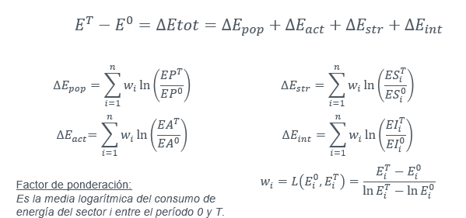
3)LOGARITMOS | 2004/2018
Ln(EP) | 0.14491593091
Ln(EA) | 0.21045062597
Ln (ESi)
TRANSFORMACIÓN ENERGÍA | -0.083349687679
RESIDENCIAL | 0.00092796429658
COMERCIAL Y PÚBLICO | 0.12187388248
TRANSPORTE | 0.024137566761
AGROPECUARIO | -0.22092953712
INDUSTRIA | -0.15822599712
Ln (EIi)
TRANSFORMACIÓN ENERGÍA | -0.10266570634
RESIDENCIAL | 0.033108346127
COMERCIAL Y PÚBLICO | -0.20490287428
TRANSPORTE | 0.0080785850034
AGROPECUARIO | -0.085413947098
INDUSTRIA | -0.084931931377

4) FACTOR FORMA ADITIVA
wi
TRANSFORMACIÓN ENERGÍA | 7082.6999018
RESIDENCIAL | 11688.475655
COMERCIAL Y PÚBLICO | 4058.082621
TRANSPORTE | 14373.501732
AGROPECUARIO | 3518.3520705
INDUSTRIA | 12429.83884

5) EFECTOS FORMA ADITIVA | 2004/2018
P
TRANSFORMACIÓN ENERGÍA | 1,026
RESIDENCIAL | 1,694
COMERCIAL Y PÚBLICO | 588
TRANSPORTE | 2,083
AGROPECUARIO | 510
INDUSTRIA | 1,801
TOTAL | 7,702
A
TRANSFORMACIÓN ENERGÍA | 1,491
RESIDENCIAL | 2,460
COMERCIAL Y PÚBLICO | 854
TRANSPORTE | 3,025
AGROPECUARIO | 740
INDUSTRIA | 2,616
TOTAL | 11,186
S
TRANSFORMACIÓN ENERGÍA | -590
RESIDENCIAL | 11
COMERCIAL Y PÚBLICO | 495
TRANSPORTE | 347
AGROPECUARIO | -777
INDUSTRIA | -1,967
TOTAL | -2,482
I
TRANSFORMACIÓN ENERGÍA | -727
RESIDENCIAL | 387
COMERCIAL Y PÚBLICO | -832
TRANSPORTE | 116
AGROPECUARIO | -301
INDUSTRIA | -1,056
TOTAL | -2,412

TOTAL | 13,994
diferencia (control) | 13,994

ejercicio3
1) DATOS DE PARTIDA
 | 2004 | 2010 | 2018 | 2020
Consumo energético total (ktep) |  |  |  |  | Consigna: Realizar un análisis de descomposición multiplicativo del consumo de energía entre 2004 y 2020
TRANSFORMACIÓN ENERGÍA | 6,500 | 7,456 | 7,699 | 6,768
RESIDENCIAL | 9,560 | 13,117 | 14,112 | 13,605
COMERCIAL Y PÚBLICO | 3,531 | 4,236 | 4,636 | 4,136
TRANSPORTE | 11,768 | 14,936 | 17,338 | 13,184
AGROPECUARIO | 3,433 | 3,956 | 3,605 | 3,354
INDUSTRIA | 11,746 | 12,163 | 13,140 | 13,246
TOTAL | 46,536 | 55,865 | 60,531 | 54,293
VAB a precios del 2004 (en millones de pesos)
TRANSFORMACIÓN ENERGÍA | 12,533 | 14,609 | 16,450 | 15,637
RESIDENCIAL | 3,043 | 3,928 | 4,345 | 3,640
COMERCIAL Y PÚBLICO | 209,828 | 300,534 | 338,163 | 314,216
TRANSPORTE | 19,194 | 26,000 | 28,053 | 16,976
AGROPECUARIO | 40,568 | 52,473 | 46,405 | 36,654
INDUSTRIA | 127,263 | 165,454 | 154,995 | 148,935
TOTAL | 412,427 | 562,998 | 588,412 | 536,058
Población | 38,491,972 | 40,788,453 | 44,494,502 | 45,376,763

2) VARIABLES BASE | 2004 | 2010 | 2018 | 2020
P (en millones)
Y/P
Yi/Y)
TRANSFORMACIÓN ENERGÍA
RESIDENCIAL
COMERCIAL Y PÚBLICO
TRANSPORTE
AGROPECUARIO
INDUSTRIA
Ei/Yi
TRANSFORMACIÓN ENERGÍA
RESIDENCIAL
COMERCIAL Y PÚBLICO
TRANSPORTE
AGROPECUARIO
INDUSTRIA

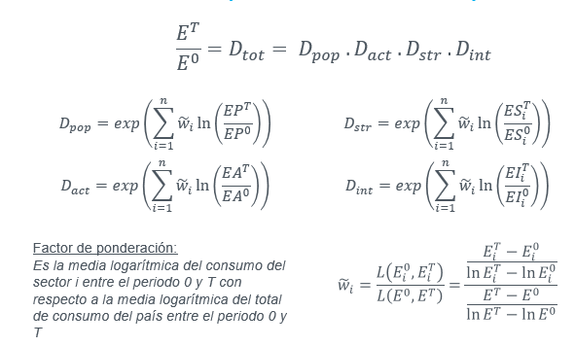
3)LOGARITMOS | 2004/2020
Ln(EP)
Ln(EA)
Ln (ESi)
TRANSFORMACIÓN ENERGÍA
RESIDENCIAL
COMERCIAL Y PÚBLICO
TRANSPORTE
AGROPECUARIO
INDUSTRIA
Ln (EIi)
TRANSFORMACIÓN ENERGÍA
RESIDENCIAL
COMERCIAL Y PÚBLICO
TRANSPORTE
AGROPECUARIO
INDUSTRIA

4) FACTOR FORMA MULTIPLICATIVA
Numerador
TRANSFORMACIÓN ENERGÍA
RESIDENCIAL
COMERCIAL Y PÚBLICO
TRANSPORTE
AGROPECUARIO
INDUSTRIA
Denominador
wi
TRANSFORMACIÓN ENERGÍA
RESIDENCIAL
COMERCIAL Y PÚBLICO
TRANSPORTE
AGROPECUARIO
INDUSTRIA

5) EFECTOS FORMA MULTIPLICATIVA | 2004/2020
P
TRANSFORMACIÓN ENERGÍA
RESIDENCIAL
COMERCIAL Y PÚBLICO
TRANSPORTE
AGROPECUARIO
INDUSTRIA
TOTAL
A
TRANSFORMACIÓN ENERGÍA
RESIDENCIAL
COMERCIAL Y PÚBLICO
TRANSPORTE
AGROPECUARIO
INDUSTRIA
TOTAL
S
TRANSFORMACIÓN ENERGÍA
RESIDENCIAL
COMERCIAL Y PÚBLICO
TRANSPORTE
AGROPECUARIO
INDUSTRIA
TOTAL
I
TRANSFORMACIÓN ENERGÍA
RESIDENCIAL
COMERCIAL Y PÚBLICO
TRANSPORTE
AGROPECUARIO
INDUSTRIA
TOTAL

TOTAL
ratio (control)

